关系图
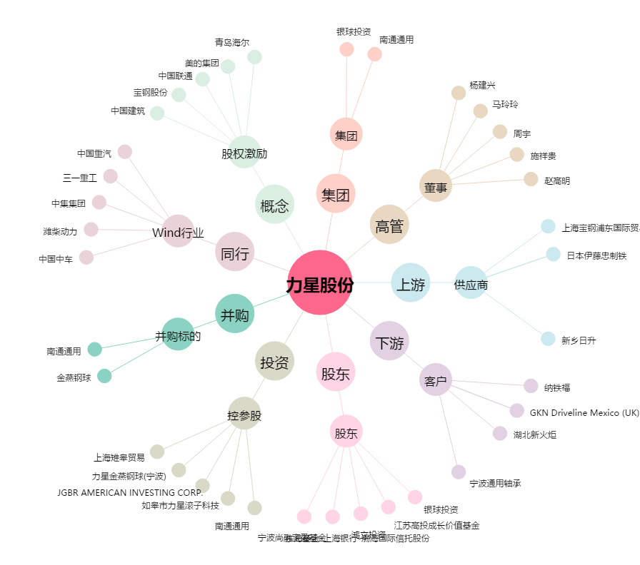
力星股份[300421.SZ] - 关系概览图

